Sheet1
奔驰宝马数值

一.基础回报率和开奖方式

 | 图案 | 倍数 | 权重 | 基础概率 | 基础期望
 | 本田 | 5 | 0.2 | 19.8% | 0.99173553719
 | 大众 | 5 | 0.2 | 19.8% | 0.99173553719
 | 奔驰 | 5 | 0.2 | 19.8% | 0.99173553719
 | 宝马 | 5 | 0.2 | 19.8% | 0.99173553719
 | 保时捷 | 10 | 0.1 | 9.9% | 0.99173553719
 | 玛莎拉蒂 | 20 | 0.05 | 5.0% | 0.99173553719
 | 兰博基尼 | 30 | 0.033333333333 | 3.3% | 0.99173553719
 | 法拉利 | 40 | 0.025 | 2.5% | 0.99173553719

 | 纯随机下开奖为每个图案根据基础概率进行随机，下注每个图案的回报率均为96%

 | 由于会收取用户盈利金额部分的3%为手续费

 |  |  | 投入 | 产出 | 实际产出
 |  |  | 100 | 192 | 189.24
 |  |  | 100 | 0

 |  |  | 实际回报率为 |  | 94.62%

二.说明
1.奔驰宝马的基础回报率为94.62%,会通过暗税的方式来补贴库存保证目标盈利率

2.由于开奖图案少，在进行作弊/反作弊开奖时会根据实际权重按概率进行随机

三.参数以及库存公式

 | 参数 | 名称 | 说明
 | n | 库存下限 | 设定库存的下限，库存低于该值开始几率触发作弊
 | m | 库存上限 | 设计库存的上限，库存大于该值开始几率触发反作弊
 | s | 库存上限最大值 | 设定库存上限的最大值，库存高于该值必定触发反作弊
 | r1 | 作弊几率 | 几率作弊时的作弊最大几率
 | r2 | 反作弊几率 | 几率反作弊时的反作弊最大几率
 | rtp | 目标rtp | 管端设置的目标RTP（库存扣暗税作用）
 | r | 手续费 | 扣除用户盈利部分的手续费比例
 | p | 当前库存 | 随着用户下注不断变化的当前库存
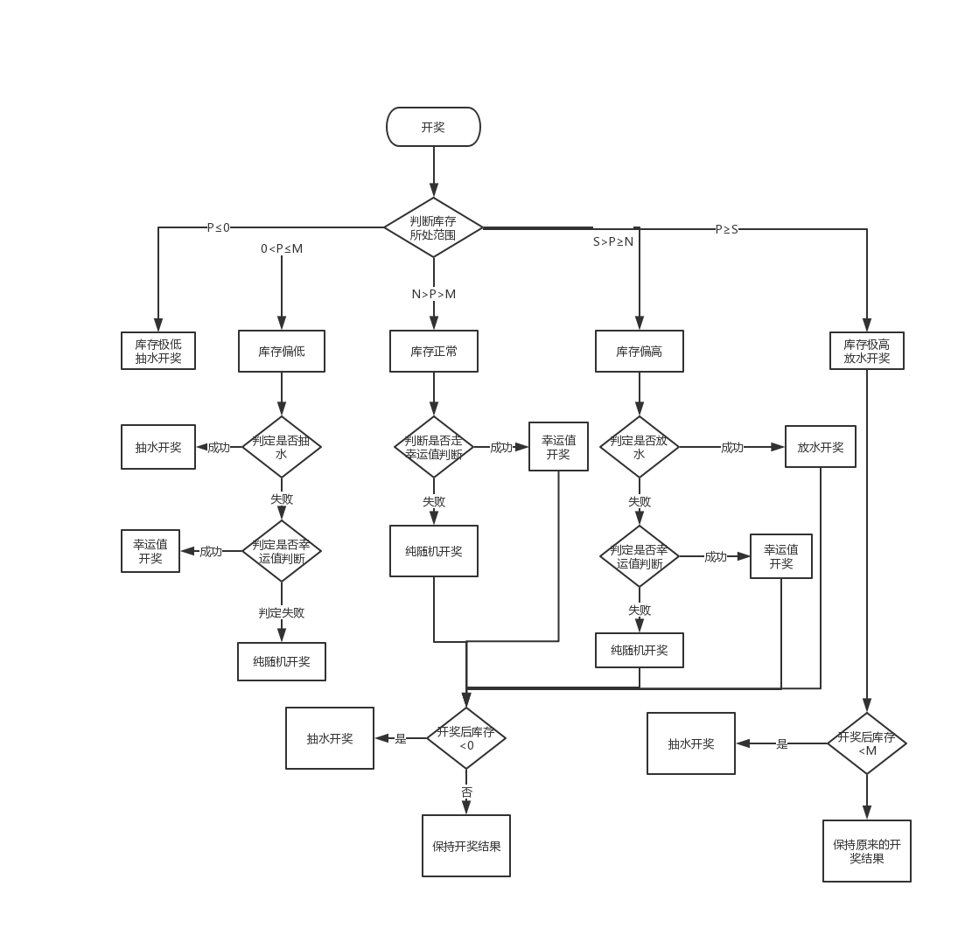

 | 当前库存计算公式

 | 当前库存=P+用户下注金额-用户中奖金额(收服务费前)-用户下注额*(1-服务费率/2-RTP)

四.库存机制

 | a.库存正常

 | 若N>P>M

 | 当前库存处于库存下限和上限之间时，系统开奖纯随机

 | b.库存偏低 |  |  |  |  |  |  | 作弊开奖调整:作弊开奖时选择系统盈利最高的图案，若有相同的则随机

 | 若0<P≤M

 | 此时库存偏低，系统开奖有一定几率抽水，库存越低抽水几率越高 |  |  |  |  |  |  | 放水开奖优化:
 |  |  |  |  |  |  |  |  | 50%几率挑选出系统负盈利的图案按图案概率进行随机
 | 在系统纯随机之前预先判定本局是否会抽水，几率为r1
 |  |  |  |  |  |  |  |  | 50%几率挑选出系统负盈利最小的图案
 | r1=(M-P)/M*35%

 | 当判定成功时，本局开奖必定抽水，若判定失败，则走纯随机流程

 | c.库存极低

 | 若p≤0

 | 当前库存极低，系统开奖必定会抽水开奖

 | d.库存偏高

 | 若S>P≥N

 | 当前库存偏高，系统开奖有一定几率放水，库存越高放水几率越高

 | 在系统纯随机之前预先判定本局是否会放水，几率为r2

 | r2=（P-N)/(S-N)*35% |  |  |  |  |  | 库存机制开奖判断流程图

 | 当判定成功时，本局开奖必定会放水，若判定失败则走纯随机流程

 | 这里公式用代码写入，参数35%读取配置

 | e.库存极高

 | 若P≥S

 | 此时库存极高，系统开奖时必定会放水

5.奔驰宝马中幸运值对开奖的偏移

 | 在进行随机开奖时会预先进行幸运值开奖判断，幸运值开奖判断概率为固定，通过后台参数r3来配置

 | 在开奖时，根据各个下注区的下注金额以及金额对应用户的幸运值进行权重统计

 | 举例：
 |  | 本轮奔驰宝马中法拉利区下注详情如下

 |  | 用户 | 下注筹码 | 用户对应幸运值 | 权重 | 权重=下注筹码*用户对应幸运值
 |  | A | 800 | 0 | 0
 |  | B | 1000 | -5 | -5000
 |  | C | 1700 | -2 | -3400
 |  |  |  |  | -8400
 |  | 本次奔驰宝马开奖会

6.保底判断

 | a.在库存正常和库存偏高情况下不管是随机，放水还是幸运值开奖，若开奖结果会造成库存<0，则本局强制抽水

 | b.在库存极高情况下放水如果会造成库存低于库存下限，则本局强制抽水

参数设置和变化
所有参数整理

1.说明

数值相关参数均和游戏房间绑定，房间不同参数可能不同，同一个房间的不同桌子共享各种参数，奔驰宝马只有一个房间所以没问题

幸运值相关参数每次用户账户金额发生变化都要重新计算一次，带入各种游戏房间

库存相关的参数每天根据用户当天投注总额进行调整

2.参数配置 |  |  |  |  | 3000 | 8000

 | 房间名 | 库存下限 | 库存上限 | 上限最大值 | 放水最大几率 | 抽水最大几率 | 点控几率 | 当前库存 | 服务费率 | 目标RTP
 | 奔驰宝马 | 1500 | 3000 | 4500 | 40% | 40% |  | 1500 | 3.00% | 96%

 |  |  |  |  | 这里的放水最大几率，抽水最大几率即判定几率中的35%
 |  |  |  |  |  | 放水最大几率在库存偏高的放水判定中使用
 |  |  |  |  |  | 抽水最大几率在库存偏低的抽水判定中使用

3.参数属性

 | 参数 |  | 说明
 | 库存下限 |  | 需要设定初始值，最小值，每晚0点结算
 | 库存上限 |  | 需要设定初始值，最小值，每晚0点结算
 | 库存上限最大值 |  | 需要设定初始值，最小值，每晚0点结算
 | 当前库存 |  | 需要设定初始值，会不断变化，每晚0点结算
 | 放水最大几率 |  | 设定值
 | 抽水最大几率 |  | 设定值
 | 点控几率 |  | 设定值
 | 服务费率 |  | 设定值
 | 库存初始化参数 |  | 库存动态调整灵敏度

4.参数定时结算

 | a.最小值概念

 | 游戏房间 | 投注限额 | 库存下限 | 库存上限 | 库存上限最大值 | 目标RTP | 作弊几率 | 反作弊几率 | 库存初始化参数
 | 奔驰宝马 | 500 | 500 | 1000 | 1500 | 96% | 40% | 40% | 10

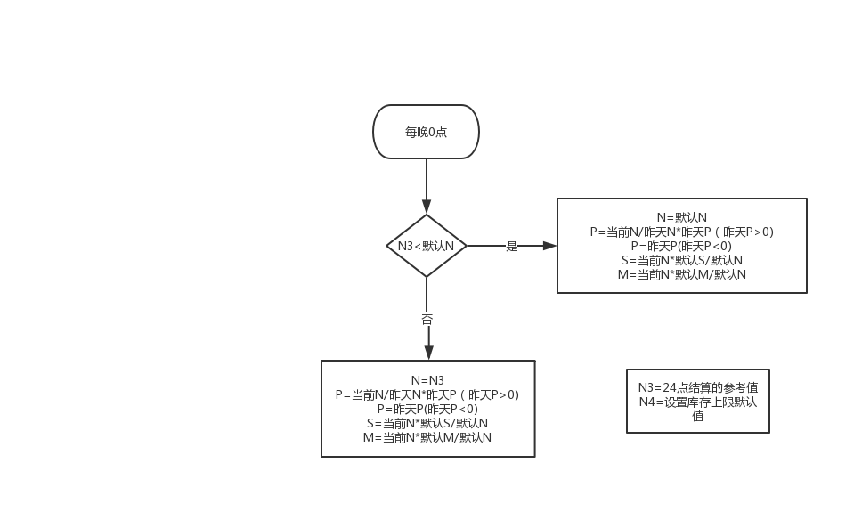

 | b.参数结算机制

 | 每晚24点根据房间当天的单场下注均额对房间库存进行动态调整

 | 影响的值包括：库存下限，库存上限，库存上限最大值，当前库存

 |  | 假设参数:
 |  | 统计当天房间的下注总金额N1

 |  | 统计当天有真人用户下注的总场次为N2

 |  | 动态标准N3=N1/N2*10

 |  | 引用参数
 |  | 当天0点时库存参数为

 |  |  | 库存下限 |  | M
 |  |  | 库存上限 |  | N
 |  |  | 库存上限最大值 |  | S
 |  |  | 当前库存 |  | P
 |  |  | 库存上限的最小值设定为N4

 |  |  | 说明：
 |  |  |  | 1.以库存上限为基准线

 |  |  |  | 2.每天0点如果动态调整系数大于库存上限的最小值，则库存上限会调整到调整系数大小，下线，上限最大值也会对应改变

 |  |  |  | 3.若动态调整系数小于库存上限设置的最小值，说明前一天下注非常少，系统根据保底策略会调整到最小值，下限和上限最大值也会对应改变

5.额外说明

 | 所有配置里的参数走配置，最好可以做到不停服更新来应对特殊情况

